상품제안서
넥큐브 대용량 보조배터리 겸용 핸디 선풍기 3000mAh(넥스트랩포함)[인쇄무료] | 상품코드: F25611

 |  |  |  |  |  |  | 02-412-0044 | www.easy1.co.kr
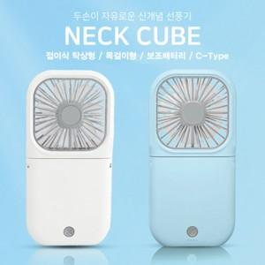

【상세/제작정보】

【인쇄/포장옵션】 | 풀칼라 / 포장불가능

【공급단가】 | 수량 | 50~ | 100~ | 500~ | 1,000~ | 2,000~
*VAT별도 | 단가 | 10,380원 | 10,200원 | 9,940원 | 9,770원 | 9,510원

【상품 URL】 | https://easy1.co.kr:443/src/goods_detail.php?gdno=25611

